Sheet
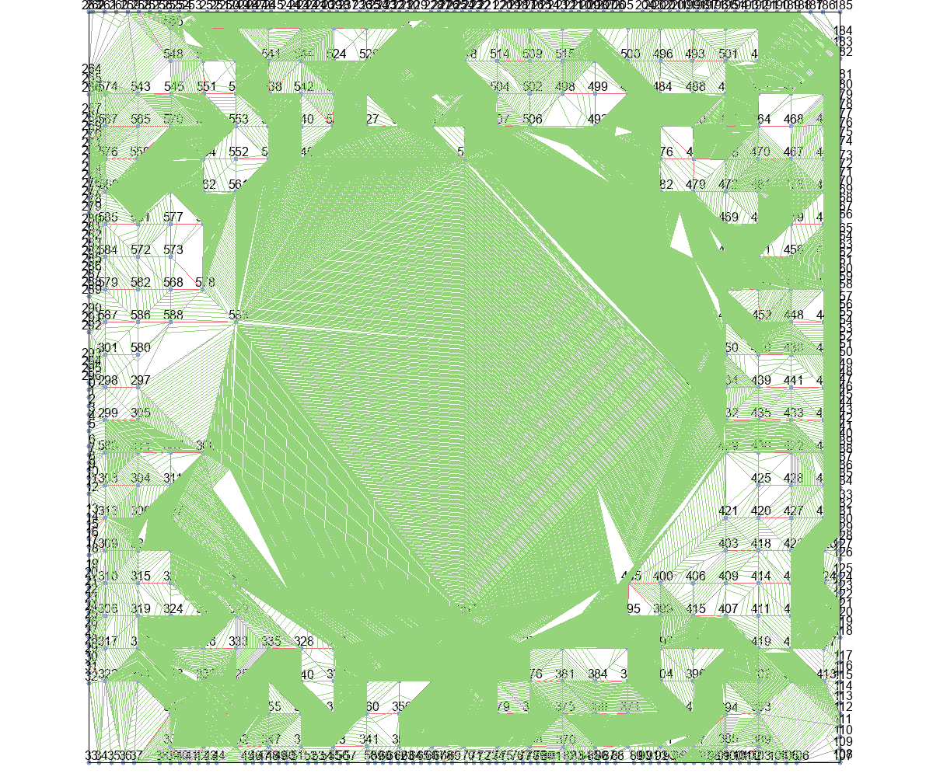
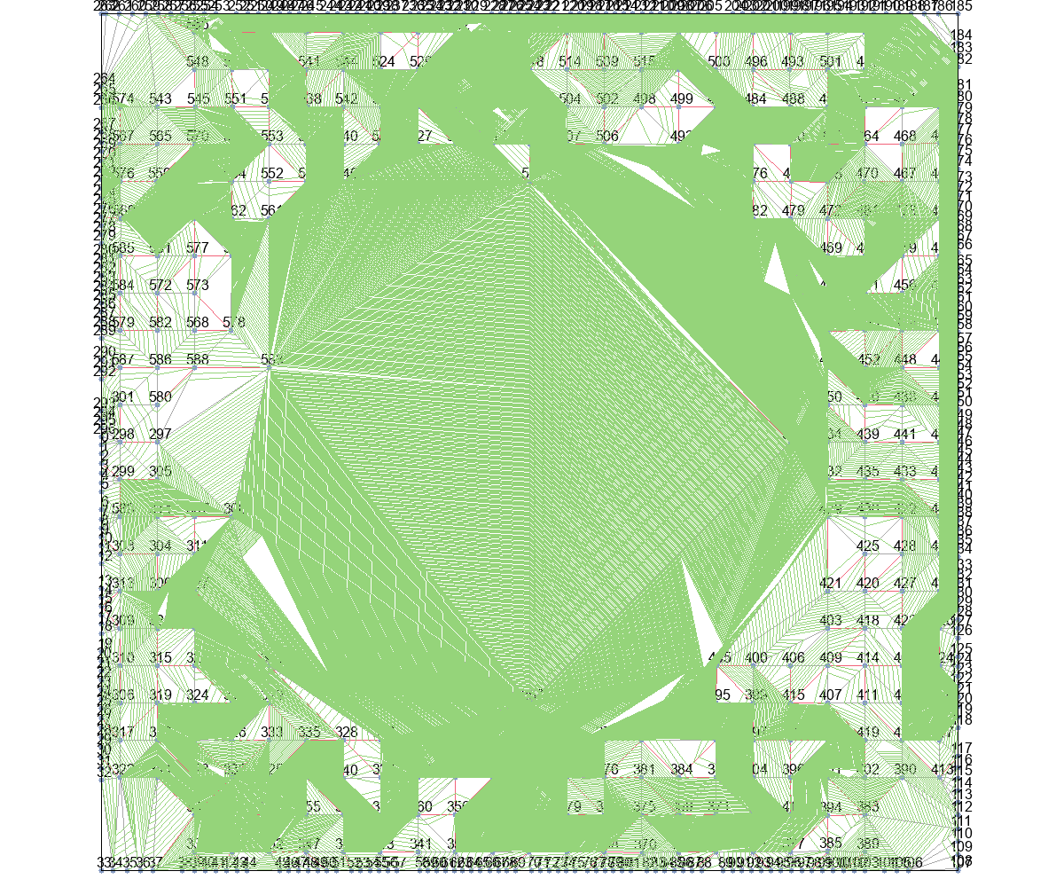
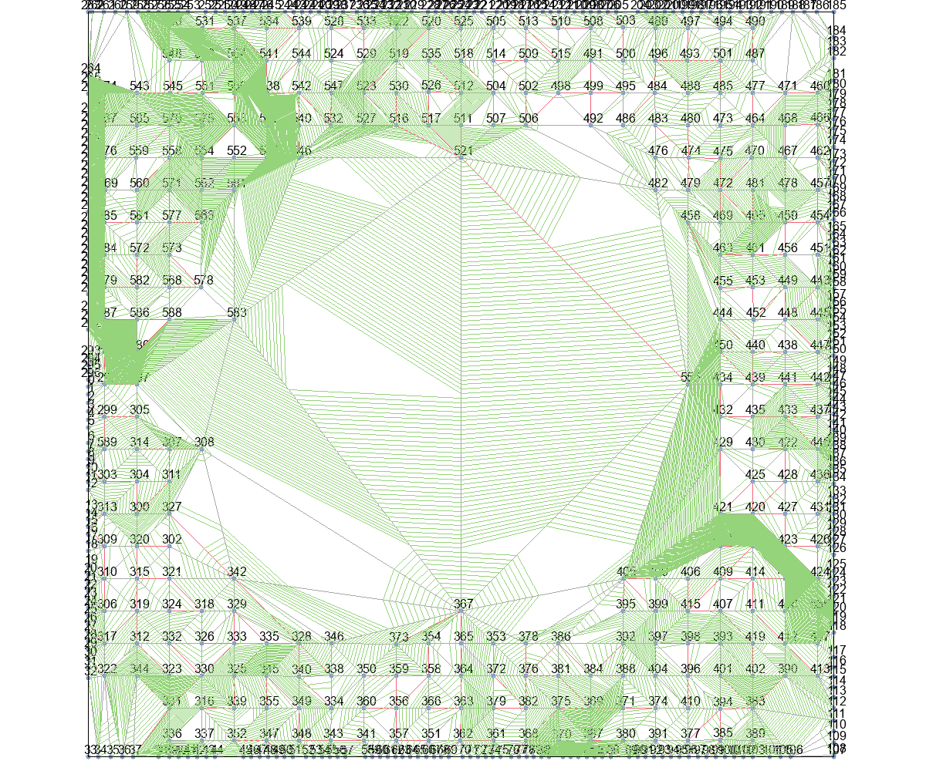
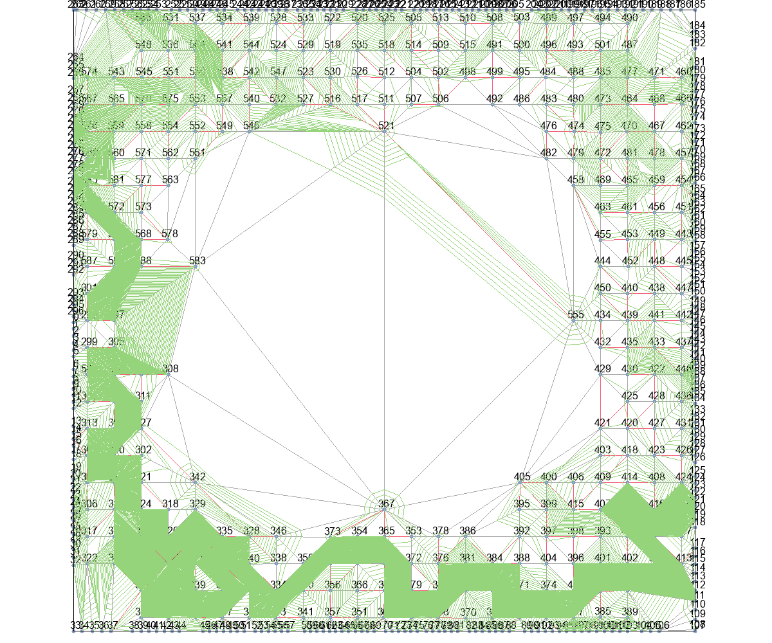
 | Wire Length (unit) |  |  |  |  | Time (second)
 | Basic | T_Escape1 | T_Escape2 | T_Escape3 | T_Escape4 | Basic | T_Escape1 | T_Escape2 | T_Escape3 | T_Escape4
Eud_dis | 0 | 0 | 0 | 281280.50605 | 250427.52263 | 0 | 0 | 0 | 304853 | 793113
Astar_Eud_dis | 0 | 0 | 0 | 230606.45973 | 609509.97842 | 0 | 0 | 0 | 353490.75 | 10012669.5
MinLevel | 0 | 0 | 0 | 345383.78687 | 249112.61958 | 0 | 0 | 0 | 1210946.25 | 3407917.75
delta_t | 0 | 1309387.7515 | 1309387.7515 | 257466.42009 | 214843.95292 | 0 | 489633.25 | 485607.25 | 133152.75 | 389724.5
delta_t_from_r | 0 | 895106.67949 | 889400.4672 | 181413.16571 | 249906.38764 | 0 | 548395 | 564750.75 | 125310.25 | 377942

 | Wire Length (normalized)
 | Basic | T_Escape1 | T_Escape2 | T_Escape3 | T_Escape4
Eud_dis | 1
Astar_Eud_dis
MinLevel
delta_t
delta_t_from_r

Eud_dis+Basic |  |  | Eud_dis+T_Escape1 |  |  | Eud_dis+T_Escape2 |  |  | Eud_dis+T_Escape3 |  | Eud_dis+T_Escape4

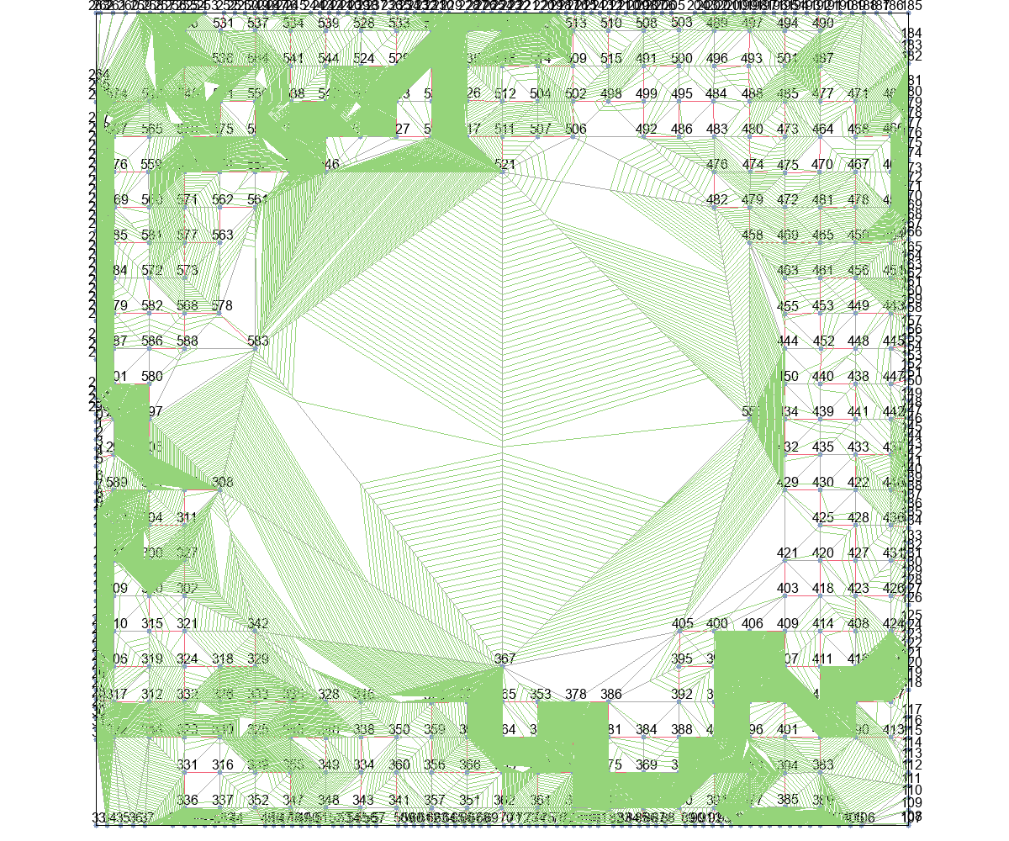
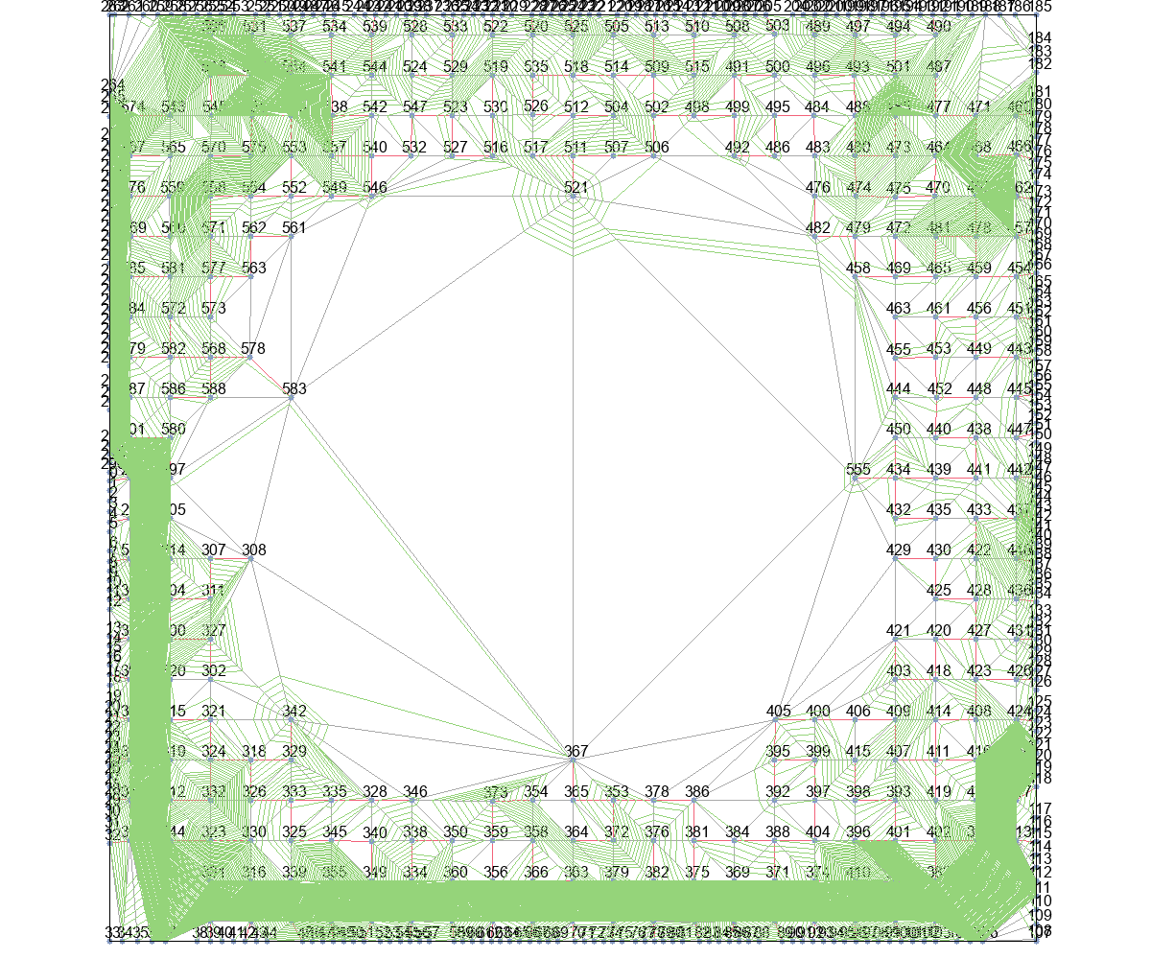

Astar_Eud_dis+Basic |  |  | Astar_Eud_dis+T_Escape1 |  |  | Astar_Eud_dis+T_Escape2 |  |  | Astar_Eud_dis+T_Escape3 |  | Astar_Eud_dis+T_Escape4
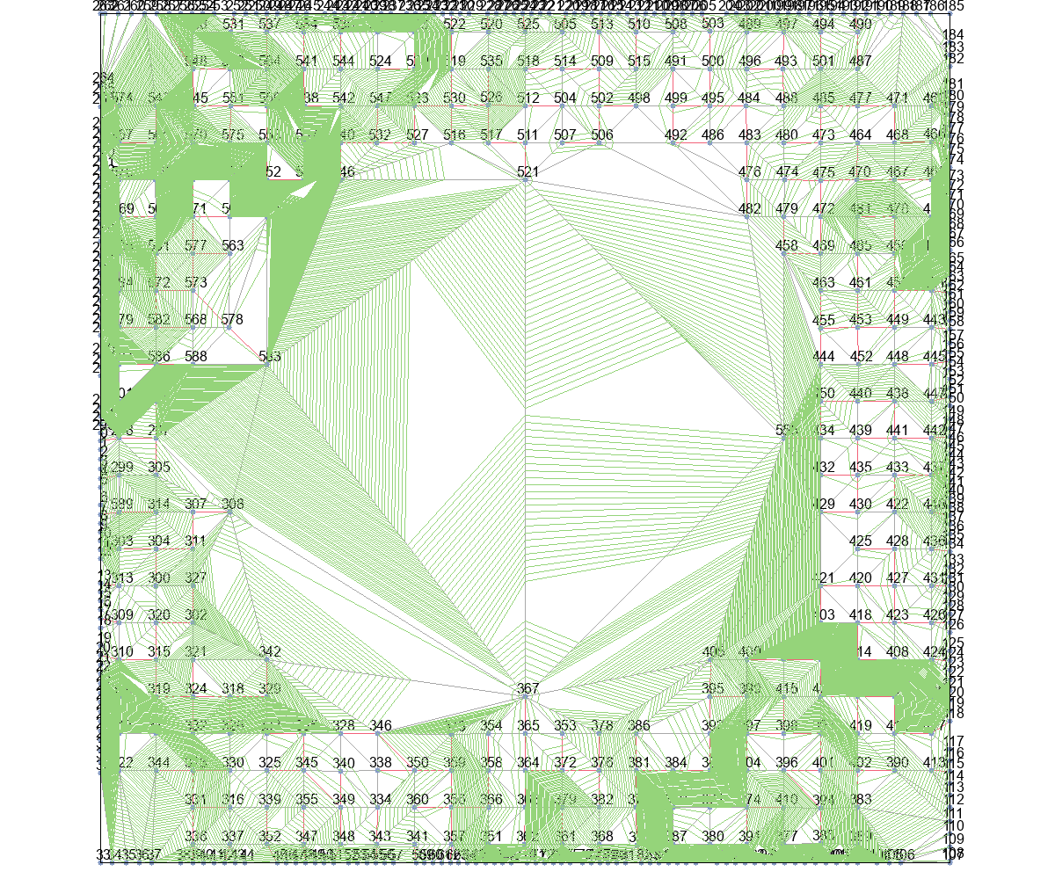
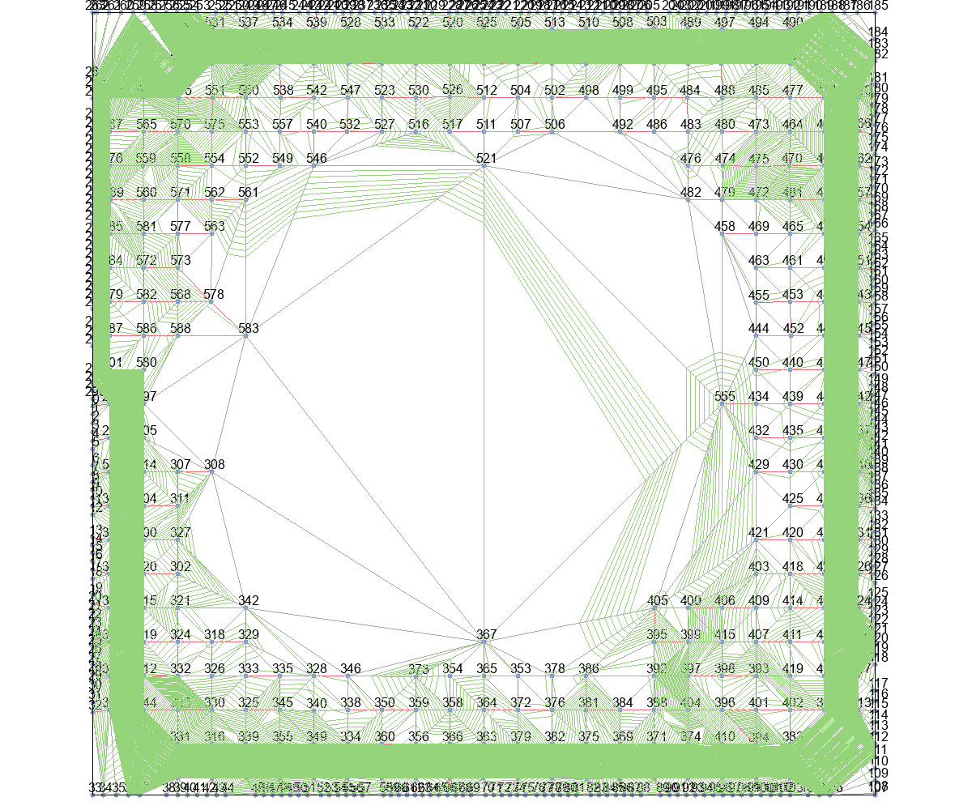

MinLevel+Basic |  |  | MinLevel+T_Escape1 |  |  | MinLevel+T_Escape2 |  |  | MinLevel+T_Escape3 |  | MinLevel+T_Escape4
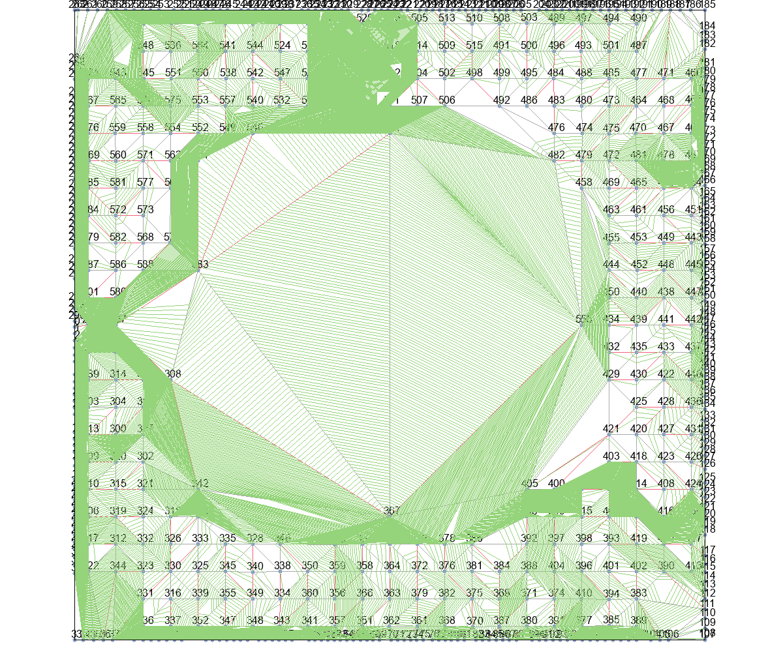
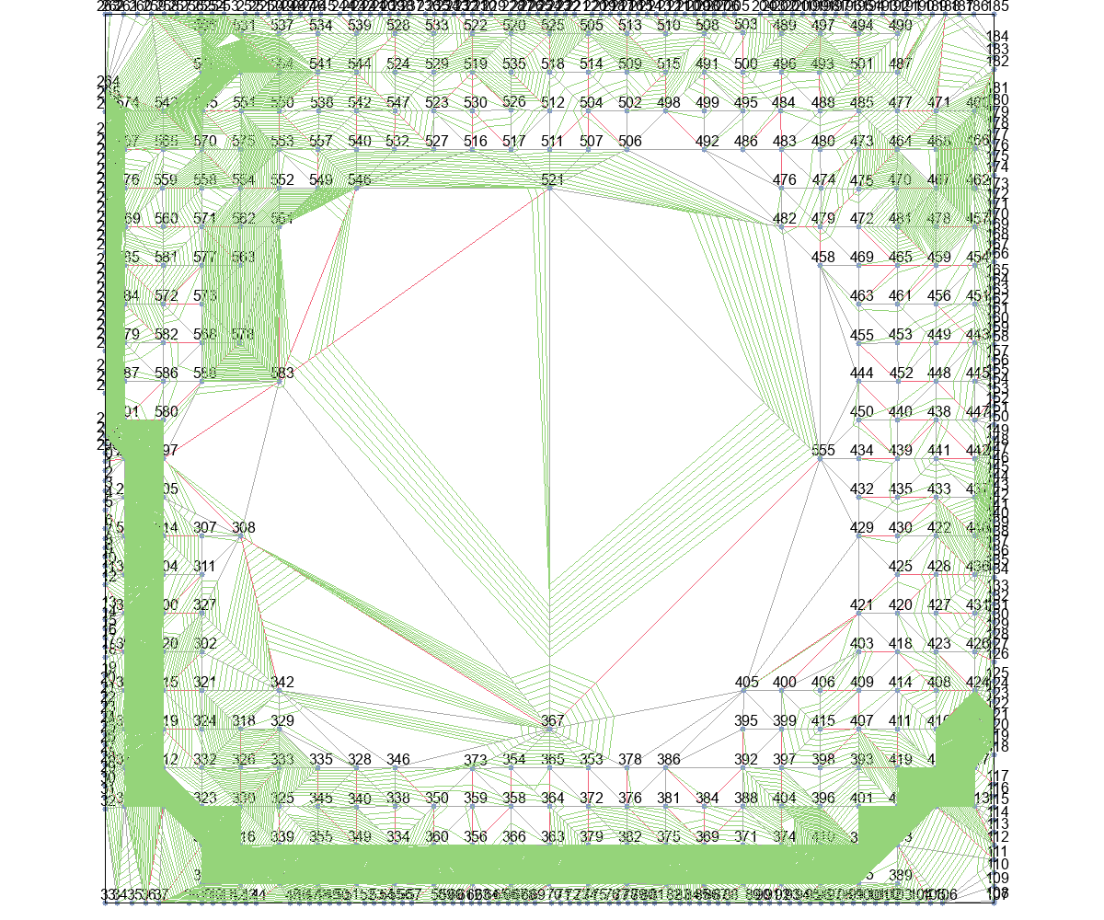

delta_t+Basic |  |  | delta_t+T_Escape1 |  |  | delta_t+T_Escape2 |  |  | delta_t+T_Escape3 |  | delta_t+T_Escape4
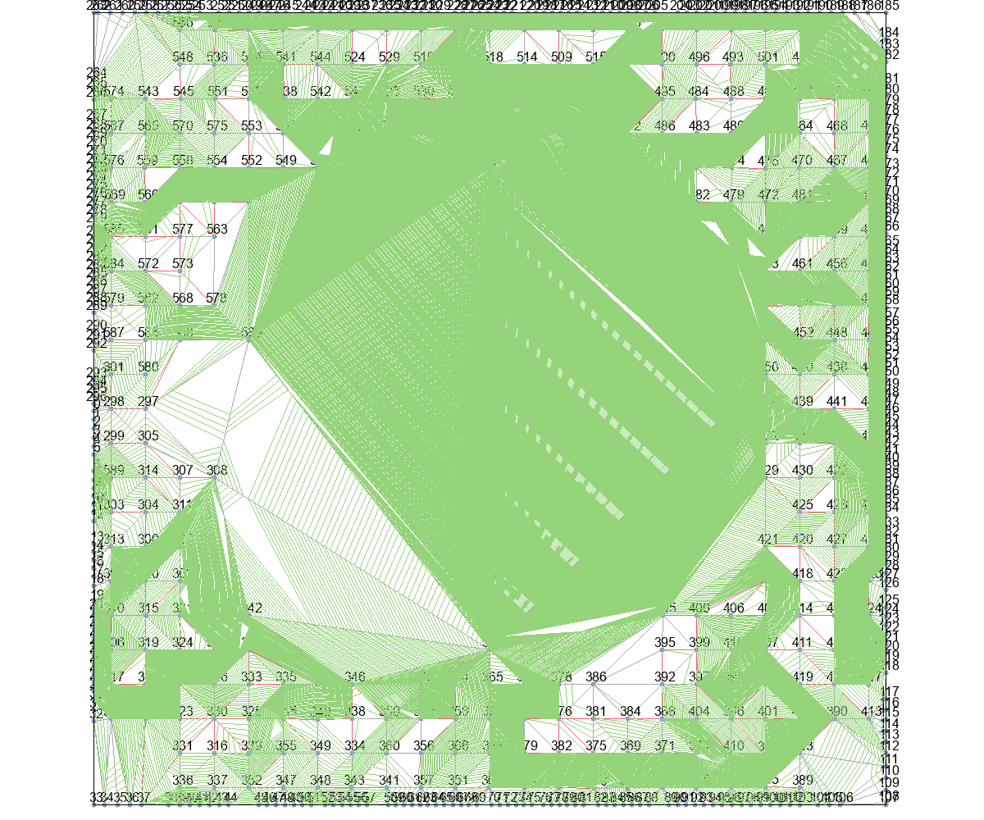
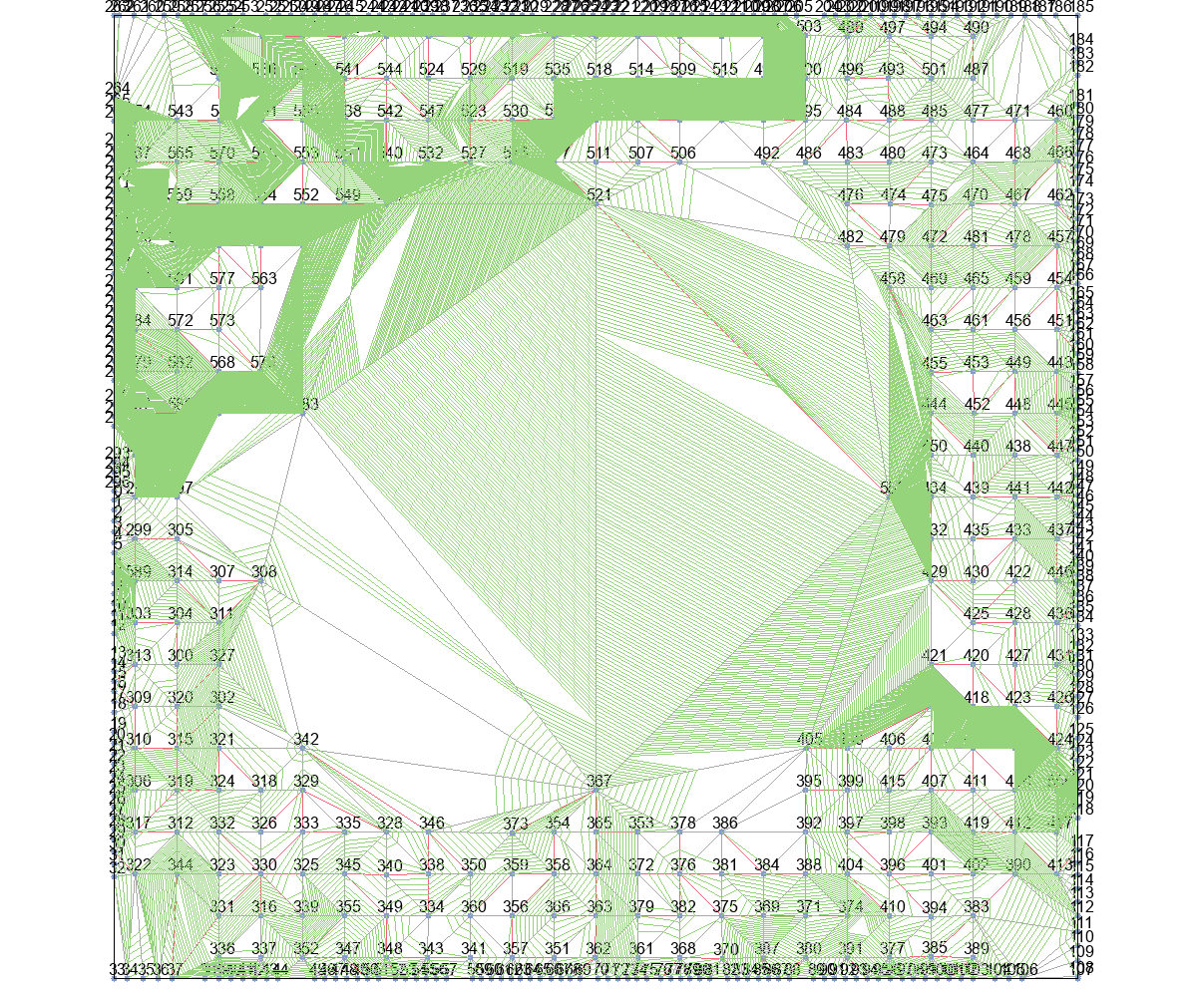
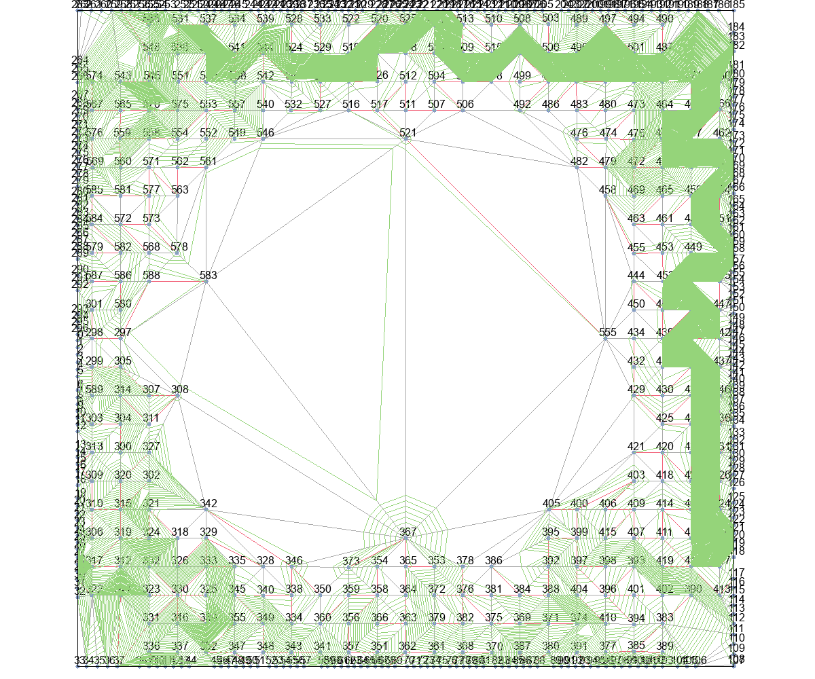

delta_t_from_r+Basic |  |  | delta_t_from_r+T_Escape1 |  |  | delta_t_from_r+T_Escape2 |  |  | delta_t_from_r+T_Escape3 |  | delta_t_from_r+T_Escape4

